Specsheet
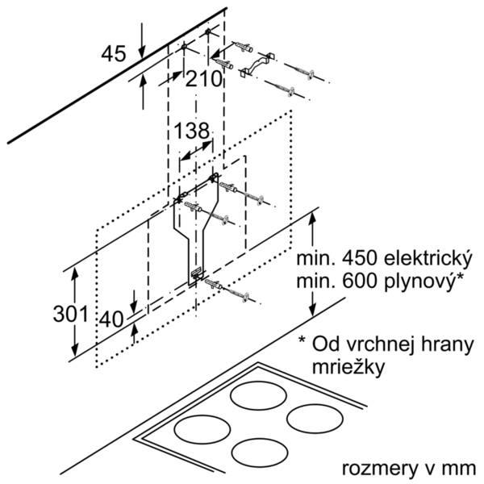
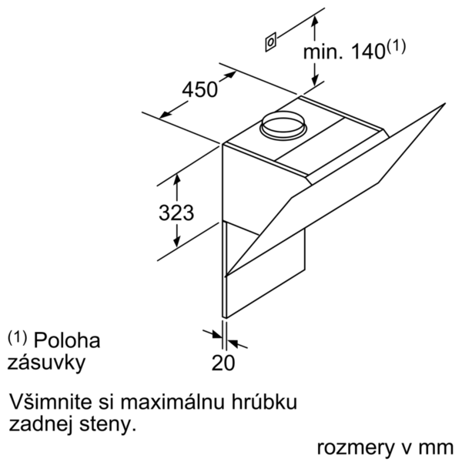
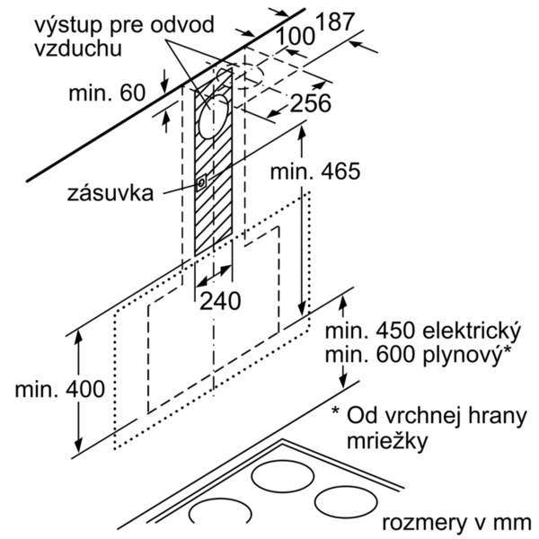
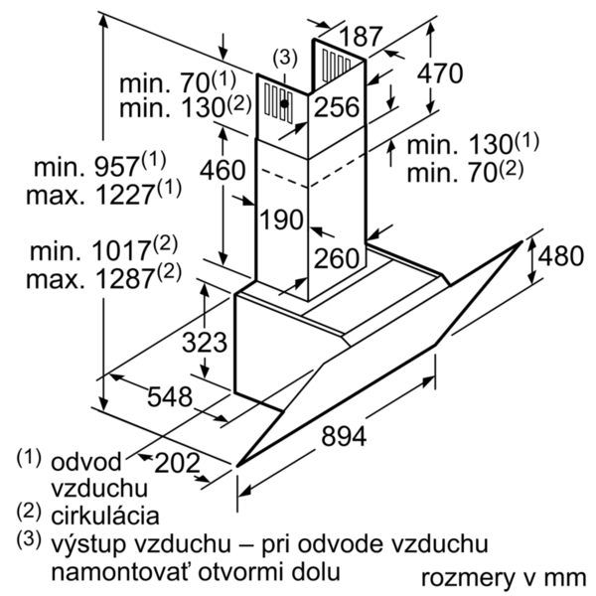
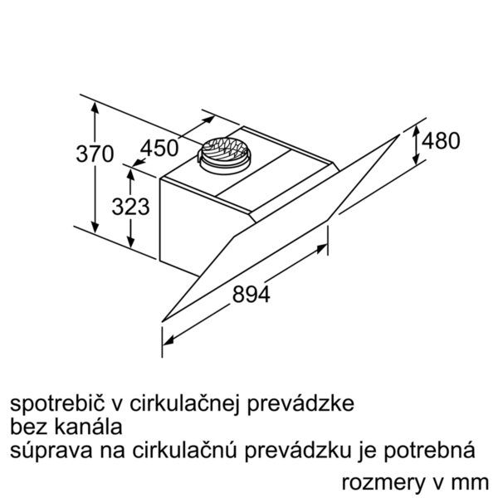
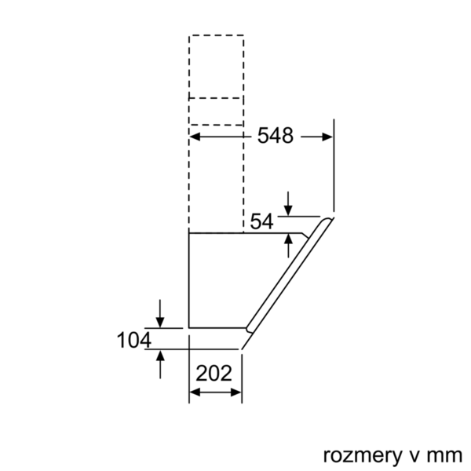
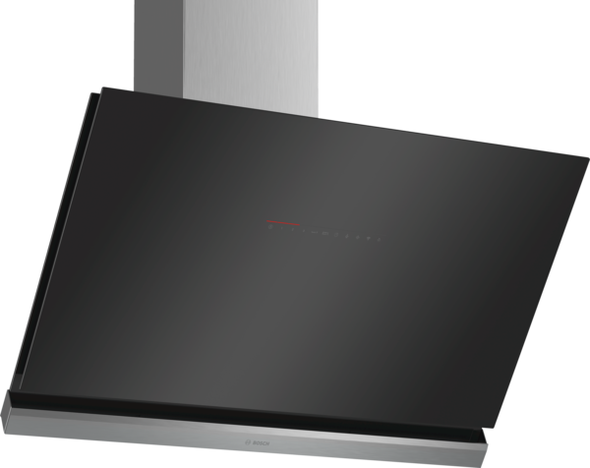
 | DWK98PR60 černý | Funkce:
 | komínový odsavač par, 90 cm | označení produktové řady: barva / materiál komínu odsavače: nerez typ konstrukce: Chimney aprobační certifikáty: CE, VDE Délka přívodního kabelu (cm): 130 rozmery niky (mm): výška komínu (mm): výška spotřebiče bez komínu (mm): 323 Hmotnost netto (kg): 22,0 řízení: elektrický regulace výkonových stupňů: 3-stupňová + 2 intenzivní max. výkon ventilátoru - provoz odvětrávání (m3/hod.): 500 výkon ventilátoru při intenzivním stupni - provoz s cirkulací vzduchu (m3/hod.): 590 max. výkon ventilátoru - provoz s cirkulací vzduchu (m3/hod.): 430 výkon ventilátoru při intenzivním stupni - provoz odvětrávání (m³/hod.): 840 počet žárovek (ks): 2 Hlučnost dB: 54 průměr odvětrávacího hrdla (mm): 120 / 150 materiál tukového filtru: Washable aluminium pachový filtr: Ne způsob vedení vzduchu: oba provozy Delay Shut off modes: 10M Required accessories: druh žárovek: LED celkový příkon žárovek (W): druh tukového filtru: pouzdrový připomenutí vyčištění filtru: zvláštní příslušenství: DSZ5201 : CleanAir aktivní uhlíkový filtr DWZ0AK0A0 : aktivní uhlíkový filtr DWZ0AK0R0 : montážní sada pro cirkulaci DWZ0AK0S0 : montážní sada pro cirkulaci DWZ0AK0T0 : montážní sada pro cirkulaci DWZ0AK0U0 : montážní sada pro cirkulaci DWZ0AX5C0 : CleanAir montážní sada pro cirkulaci DWZ0AX5K0 : prodloužení komínu, 1000 mm DWZ0AX5L0 : prodloužení komínu, 1500 mm DZZ0XX0P0 : CleanAir aktivní uhlíkový filtr
 | nakloněný design

 | • třída spotřeby energie: A+* • průměrná spotřeba energie: 28 kWh/rok* • třída účinnosti odsávání: A* • třída účinnosti osvětlení: A* • třída účinnosti tukového filtru: B* • hlučnost odsávání při normálním stupni min./max.: 41/54 dB* *podle nařízení EU č. 65/2014 Technické informace: • komínový odsavač par • 90 cm • barva spotřebiče: černý • skleněná deska: černé čiré sklo • provoz s odvětráním nebo s cirkulací vzduchu • pro recirkulaci je potřeba recirkulační kit nebo CleanAir recirkulační kit (příslušenství) • pro montáž na stěnu nad varné místo • vzdálená správa a ovládání (pouze v zemích s aktivní službou Home Connect) • propojení varné desky a odsavače par (s odpovídající varnou deskou) • plně automatický odsavač par • jednoduchá montáž na zeď • funkce PowerBoost • ovládání TouchControl • elektronické řízení • ovládání TouchControl a světelná linie • 3 stupně výkonu + 2 intenzivní stupně zajistí ovládání TouchControl • elektronické řízení zajistí ovládání TouchControl a světelná linie • ovládání TouchControl (3 stupně výkonu + 2 intenzivní stupně) a světelná linie • 3 stupně výkonu + 2 intenzivní stupně • doběh ventilátoru: 10 min. • 2 uchycení: přední a boční strana • intenzivní stupeň s automatickým zpětným nastavením • snadno omyvatelný vnitřní rám • AirQuality Sensor • možnost nastavení intenzity osvětlení • funkce SoftLight - pozvolné zhasínání a rozsvěcení • vysoce výkonný ventilátor s dvousměrným odsáváním • účinný BLDC motor • 2 x 3W LED • intenzita světla: 440 lux • barevná teplota: 3500 K • obvodové odsávání • ukazatel nasycení kovového tukového a aktivního uhlíkového filtru • skleněný kryt filtru • kovový tukový filtr, vhodný pro mytí v myčce • výkon odvětrání dle EN 61591: max. normální stupeň 500 m³/h, intenzivní stupeň 840 m³/h • výkon odvětrání dle normy DIN/EN 61591: 500 m3/hod. • max. výkon odvětrání 500 m³/h při provozu s odvětráním dle DIN/EN 61591 • výkon odvětrání podle EN 61591: max. normální stupeň 500 m³/h, intenzivní stupeň 840 m³/h

 |  | příkon (W): 166 jištění (A): 10 napětí (V): 220-240 frekvence (Hz): 50; 60 Typ zástrčky: Gardy zástrčka s uzemněním Způsob montáže: Wall-mounted Universal Product Code: materiál spotrebice: lakovaný, sklo aprobační certifikáty: CE, VDE Length of electrical supply cord (in): Typ zástrčky: Gardy zástrčka s uzemněním Dimensions of the product, with chimney (if exists) (in): / x x Dimensions of the packed product (in): 27.16 x 29.52 x 40.15 Height of the chimney (in): Vertical rise height: Required distance above cooktop/ranges: Net weight (lbs): 49 Gross weight (lbs): 77 umístění ventilátoru: Integrated motor in hood body Maximum output recirculating air (CFM): Diameter of air duct (in) top: Diameter of air duct (in) back: Discharge direction: klapka pro zabránění zpětného sání: Ano Délka přívodního kabelu (cm): 130 rozměry spotřebiče (mm): 480 x 894 x 548 Height of the chimney (in): Hmotnost netto (kg): 22,0 hmotnost brutto (kg): 35,0

EAN:4242002966755
12-03-2017
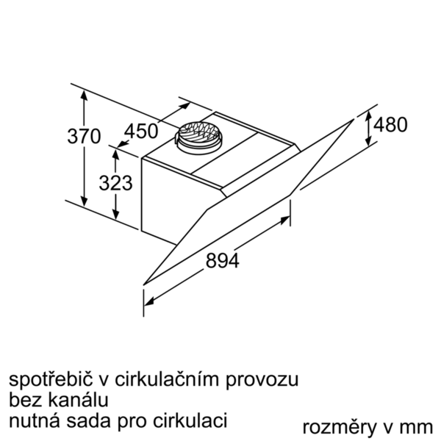
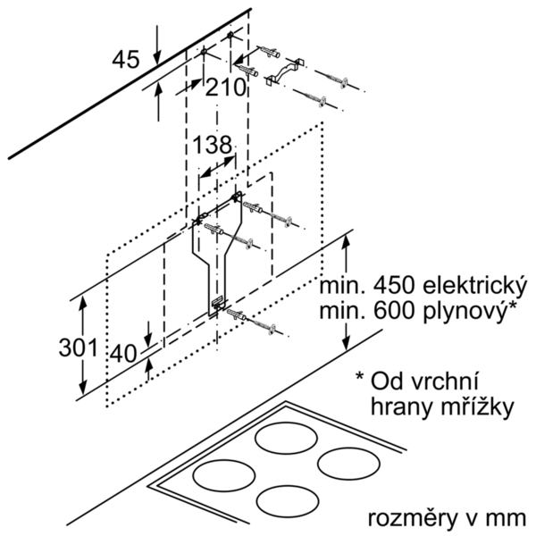
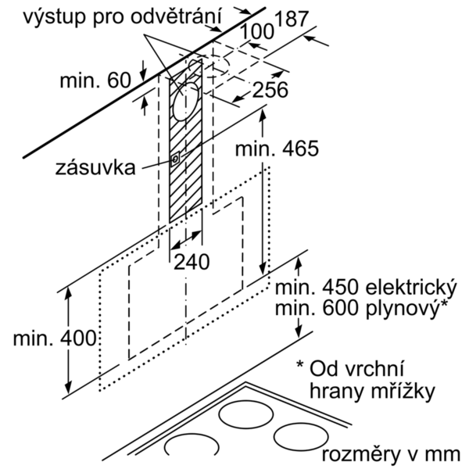

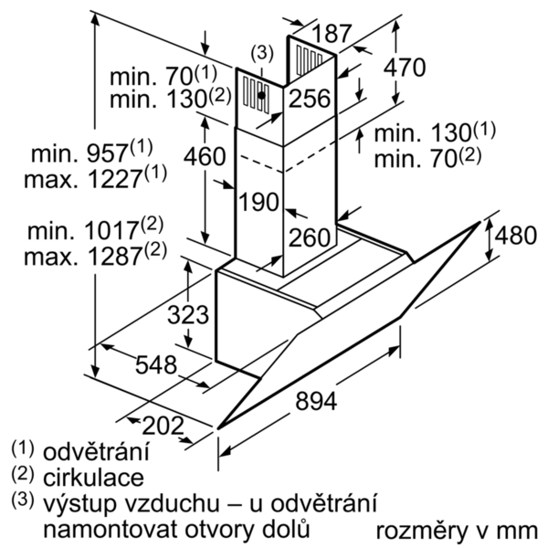
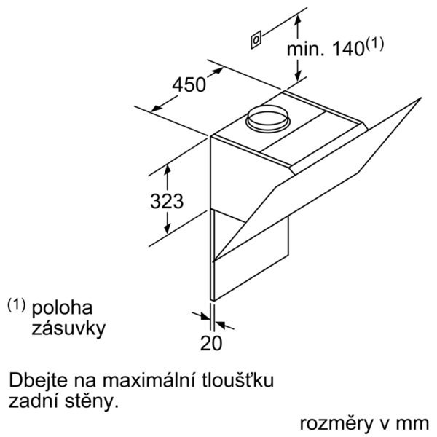

 | DWK98PR60 | Funkcie:
 | DWK98PR60 čierny | označenie produktového radu: farba komína odsávača: antikoro typ konštrukcie: Chimney aprobačné certifikáty: CE, VDE Dĺžka prívodného kábla (cm): 130 rozmery niky (mm): výška komína (mm): výška spotrebiča bez komína (mm): 323 Hmotnosť netto (kg): 22,0 ovládanie: elektronicky regulácia výkonových stupňov: 3-stupňová + 2 intenzívne max. výkon ventilátora - prevádzka odvetrávania (m3/hod.): 500 výkon ventilátora pri intenzívnom stupni - prevádzka s cirkuláciou vzduchu (m3/hod.): 590 max. výkon ventilátora - prevádzka s cirkuláciou vzduchu (m3/hod.): 430 výkon ventilátora pri intenzívnom stupni - prevádzka odvetrávania (m³/hod.): 840 počet žiaroviek (ks): 2 Hlučnosť v dB: 54 priemer odvetrávacieho hrdla (mm): 120 / 150 materiál tukového filtra: Washable aluminium pachový filter: Nie spôsob vedenia vzduchu: obe prevádzky automatický dobeh ventilátora: 10M potrebné príslušenstvo: druh žiaroviek: LED celkový príkon žiaroviek (W): druh tukového filtra: puzdrový ukazovateľ nasýtenia filtra: zvláštne príslušenstvo: DSZ5201 : CleanAir aktívny uhlíkový filter DWZ0AK0A0 : aktivny uhlíkový filter DWZ0AK0R0 : montážn sada pre cirkuláciu DWZ0AK0S0 : montážn sada pre cirkuláciu DWZ0AK0T0 : montážn sada pre cirkuláciu DWZ0AK0U0 : montážn sada pre cirkuláciu DWZ0AX5C0 : CleanAir montážna sada pre cirkuláciu DWZ0AX5K0 : predlženie komína, 1000 mm DWZ0AX5L0 : predlzenie komina, 1500 mm DZZ0XX0P0 : CleanAir aktívny uhlíkový filter
 | komínový odsávač pár, 90 cm

 | • trieda spotreby energie: A+* • priemerná spotreba energie: 28 kWh/rok* • trieda účinnosti odsávania: A* • trieda účinnosti osvetlenia: A* • trieda účinnosti tukového filtra: B* • hlučnosť odsávania pri normálnom stupni min./max.: 41/54 dB* *podľa nariadenia EU č. 65/2014 Technické informácie: • komínový odsávač pár • 90 cm • čierny • sklenená doska: číre čierne sklo s potlačou • prevádzka s odvetrávaním alebo s cirkuláciou vzduchu • pri cirkulácii je možné odsávač použiť bez komína • pre recirkuláciu je potrebný recirkulačný kit alebo CleanAir recirkulačný kit (príslušenstvo) • pre montáž na stenu nad varné miesto • diaľkové monitorovanie a ovládanie (iba v krajinách s aktívnou službou Home Connect) • prepojenie varného panelu a odsávača (s vhodným varným panelom) (with matching cooktop) • plne automatický odsávač pár • jednoduchá montáž na stenu • funkcia PowerBoost • ovládanie touchControl • elektronické riadenie • ovládanie touchControl a svetelný pásik • 3 stupne výkonu + 2 intenzívne cez ovládanie touchControl • elektronické riadenie so senzorovým ovládaním a digitálnym ukazovateľom • dobeh ventilátora 10 min. • 2 uchopenia: spredu a z boku • automatické vrátenie nastavenia • jednoducho čistiteľný vnútorný rám • PerfectAir Senzor (senzor kvality vzduchu) • možnosť nastavenia intenzity osvetlenia • funkcia SoftLight - postupné zhasínanie a rozsvecovanie • vysoko výkonný ventilátor s dvojsmerným odsávaním • úsporná BLDC techológia • osvetlenie 2 x 3W LED • intenzita svetla: 440 lux • teplota farieb svetla: 3500 K • obvodové odsávanie • ukazovateľ nasýtenia tukového a uhlíkového filra • sklenený kryt filtra • kovový tukový filter, vhodný do umývačky riadu • výkon odvetrávania podľa DIN/EN 61591 pri max. normálnej prevádzke 500 m3/h, intenzívny stupeň 840 m3/h • výkon odvetrania podľa normy DIN/EN 61591: 500 m3/hod. • max. výkon odvetrávanie 500 m3/h pri prevádzke s odvetrávaním podľa DIN/EN 61591 • výkon odvetrávania podľa EN 61591: max. normálny stupeň 500

 |  | príkon (W): 166 istenie (A): 10 napätie (V): 220-240 frekvencia (Hz): 50; 60 typ zástrčky: Gardy zástrčka s uzemnením Spôsob montáže: Wall-mounted univerzálny kód produktu: materiál spotrebiča: lakovaný, sklo aprobačné certifikáty: CE, VDE Dĺžka prívodného kábla (in): typ zástrčky: Gardy zástrčka s uzemnením rozmery produktu s komínom (ak je k dispozícii) (in): / x x rozmery zabaleného spotrebiča (in): 27.16 x 29.52 x 40.15 výška komína (in): výška prevýšenia: povinná vzdialenosť nad varným panelom: hmotnosť netto (lbs): 49 hmotnosť brutto (lbs): 77 umiestnenie ventilátora: Integrated motor in hood body maximálny výkon recirkulácie vzduchu: priemer vzduchového potrubia (in) top: priemer vzduchového potrubia (in) back: Discharge direction: klapka na zabránenie spätného nasávania: Áno Dĺžka prívodného kábla (cm): 130 rozmery spotrebiča (mm): 480 x 894 x 548 výška komína (in): Hmotnosť netto (kg): 22,0 hmotnosť brutto (kg): 35,0

EAN:4242002966755
12-03-2017

